事業者＆商品情報①
WEBおよびガイドブック掲載情報ヒアリングシート |  |  |  |  |  |  |  |  | 英語表記

事業者 情報 |  | ブースNo |  |  |  |  | ※事務局が追記 |  | ブースNo
 |  | フリガナ |  |  |  |  |  |  | フリガナ
 |  | 企業名 |  |  |  |  |  |  | 企業名
 |  |  | ↓英語表記（半角でご入力ください。） |  |  |  |  |  |  | ↓英語表記（半角でご入力ください。）

 |  | フリガナ |  |  |  |  |  |  | フリガナ
 |  | 出展名 （Web/ガイドブック/会場図/社名板に 掲載するもの） |  |  |  |  |  |  | 出展名
 |  |  | ↓英語表記（半角でご入力ください。） |  |  |  |  |  |  | ↓英語表記（半角でご入力ください。）

 |  | フリガナ |  |  |  |  |  |  | フリガナ
 |  | 所在地 |  | 〒 |  |  |  |  | 所在地 |  | 〒
 |  |  | 都道 府県 |  | 市町村・番地 |  |  |  |  | 都道 府県 |  | 市町村・番地
 |  | ホームページアドレス |  |  |  |  |  |  | ホームページアドレス
 |  | フリガナ |  |  |  |  |  | 所属・役職 | フリガナ |  |  |  | 所属・役職
 |  | 担当者氏名 |  |  |  |  |  |  | 担当者氏名
 |  | 公開用TEL |  |  |  |  |  |  | 公開用TEL
 |  | 公開用E-mail Address |  |  |  |  |  |  | 公開用E-mail Address

商品 情報 |  | フリガナ |  |  |  |  |  |  | フリガナ
 |  | 出展品名 （商品名、商品シリーズ名、ブランド名） |  |  |  |  |  |  | 出展品名
 |  |  | ↓英語表記（半角でご入力ください。） |  |  |  |  |  |  | ↓英語表記（半角でご入力ください。）

 |  | 商品品目 ※一般名詞化されているもの 例：ソファ、食器、お香等 |  |  |  | ※事務局が追記 |  |  | 商品品目
 |  | 商品説明① （素材、原材料、利用シーン等 の紹介） ※日本語160文字以上180文字以下で ご記入ください。 |  |  |  |  |  |  | 商品説明①
 |  | 商品説明② （コンセプト、デザイン等の他商品との違い、 新規性について） |  |  |  |  |  |  | 商品説明②
 |  | サイズバリエーション |  |  |  |  |  |  | サイズバリエーション
 |  | カラーバリエーション |  |  |  |  |  |  | カラーバリエーション
 |  | 最低ロット |  |  |  |  |  |  | 最低ロット
 |  | 注文～商品発送まで のリードタイム |  |  |  |  |  |  | 注文～商品発送まで のリードタイム
 |  | サンプルの送付可否 |  |  |  |  | ※プルダウンで１つお選びください。 |  | サンプルの送付可否

 | 写真画像の貼り付け方法 ①画像はスマホ、デジカメでとったもの（JPEG)をそのままＰＣに保存し、このシートに「挿入」で画像を張り付けてください。 ②貼付すると画像が大きくなると思いますので「サイズ」にて枠内に収まるかたちに変更いただき、貼り付けをお願いします。 ※くれぐれも「画像の圧縮」等はしないように①，②の方法でお願いします。WEBにアップする写真になります。

 | 商品写真①利用シーン |  |  |  |  |  | 商品写真②商品単品
 | 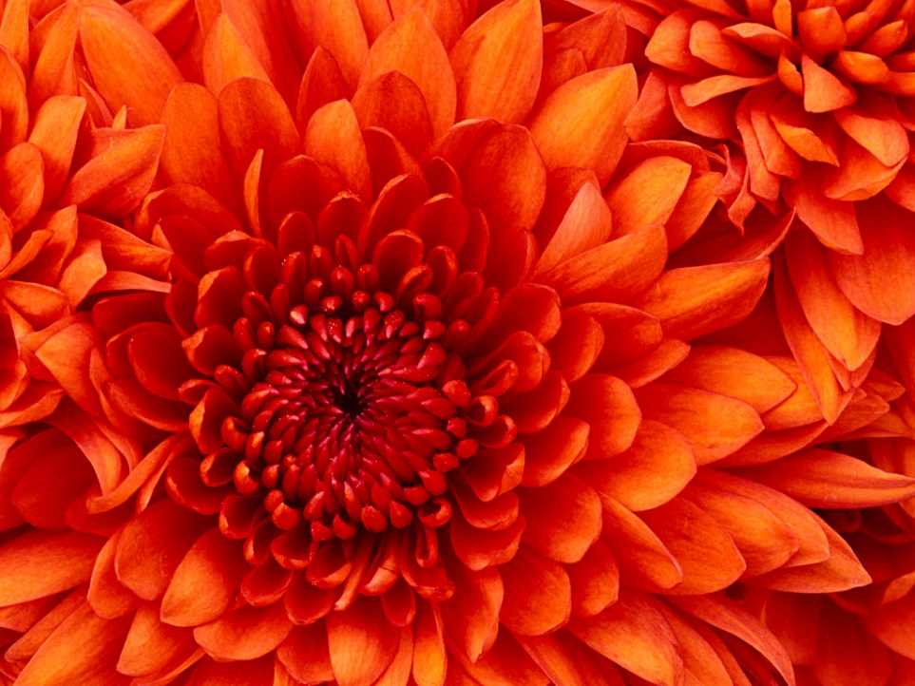 |  |  |  |  |  | 